分類名称
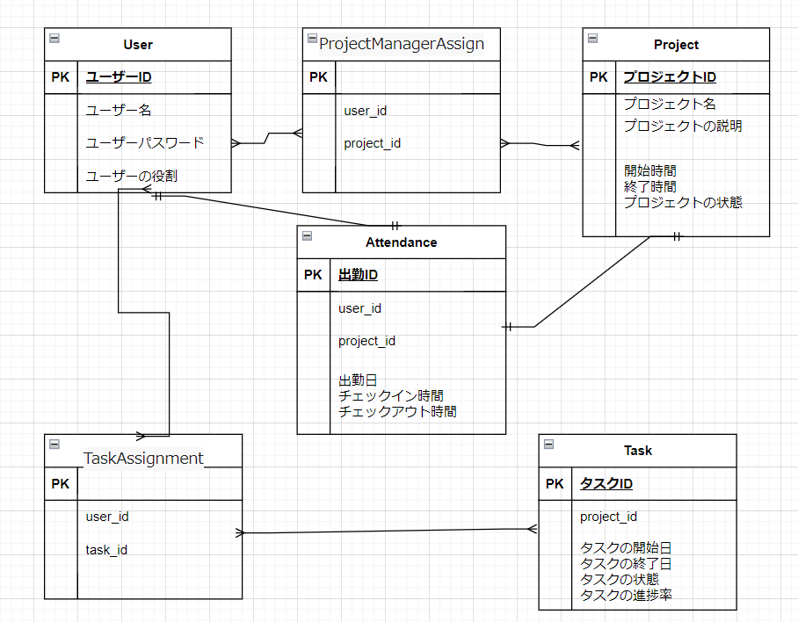
ER図 | 分類 | システムID | 改訂日
 |  | システム名称 | 改訂者

